상품제안서
이노젠 아이쿨러 포켓미니 휴대용 선풍기(고급손목스트랩제공) | 상품코드: S46442

 |  |  |  |  |  |  | 02-713-8555 | www.synergygift.co.kr
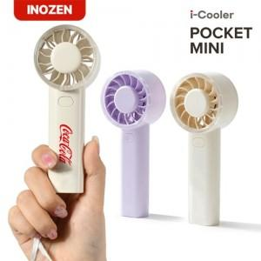 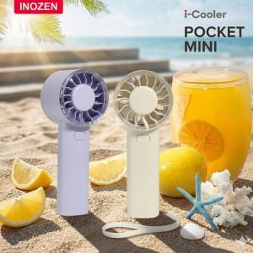 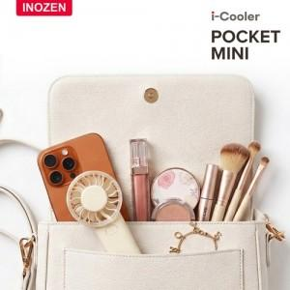

【상세/제작정보】

【인쇄/포장옵션】 | 실크, 레이저 / 포장지포장

【공급단가】 | 수량 | 50~ | 100~ | 500~ | 1,000~ | 3,000~
*VAT별도 | 단가 | 5,720원 | 5,500원 | 5,140원 | 5,080원 | 4,970원

【상품 URL】 | https://www.synergygift.co.kr:443/src/goods_detail.php?gdno=46442

